Perro256
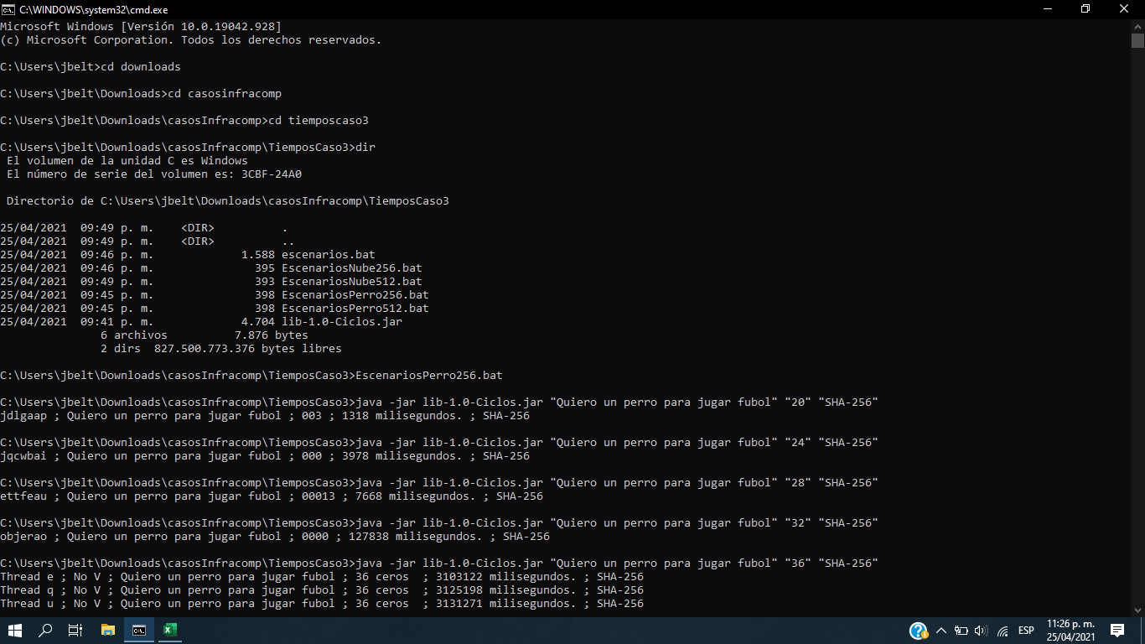

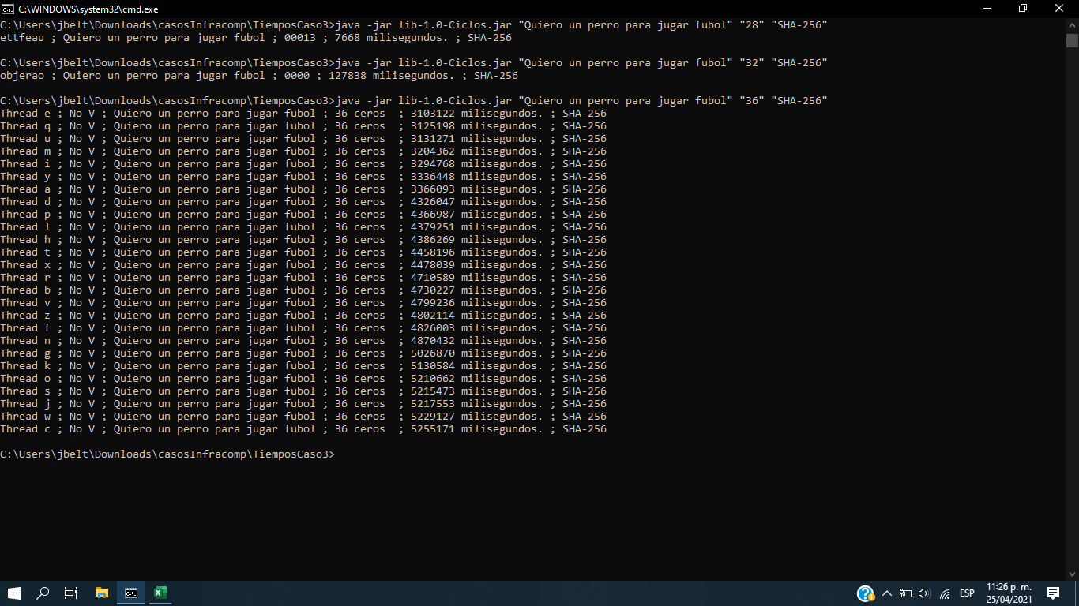

Perro 512
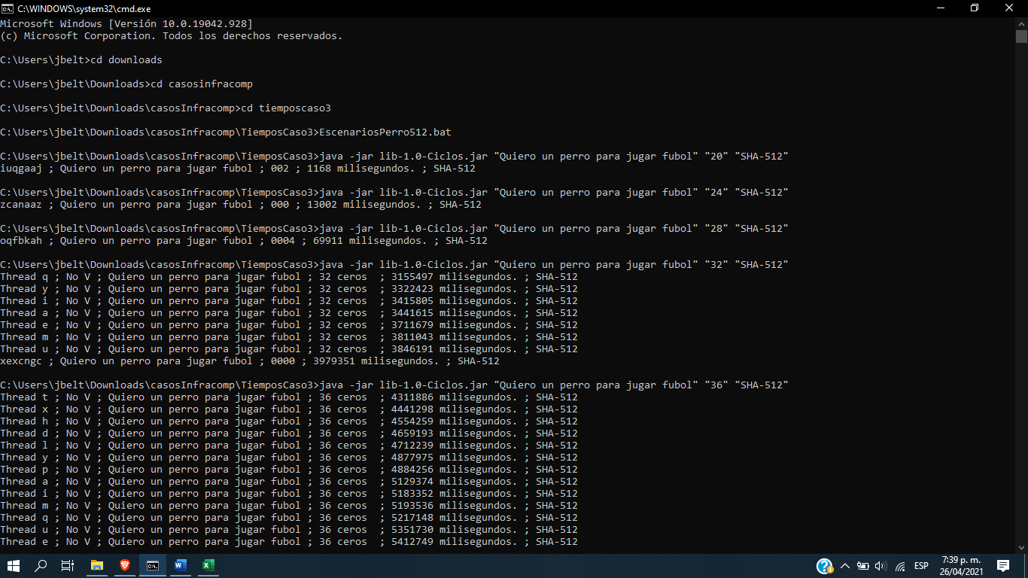

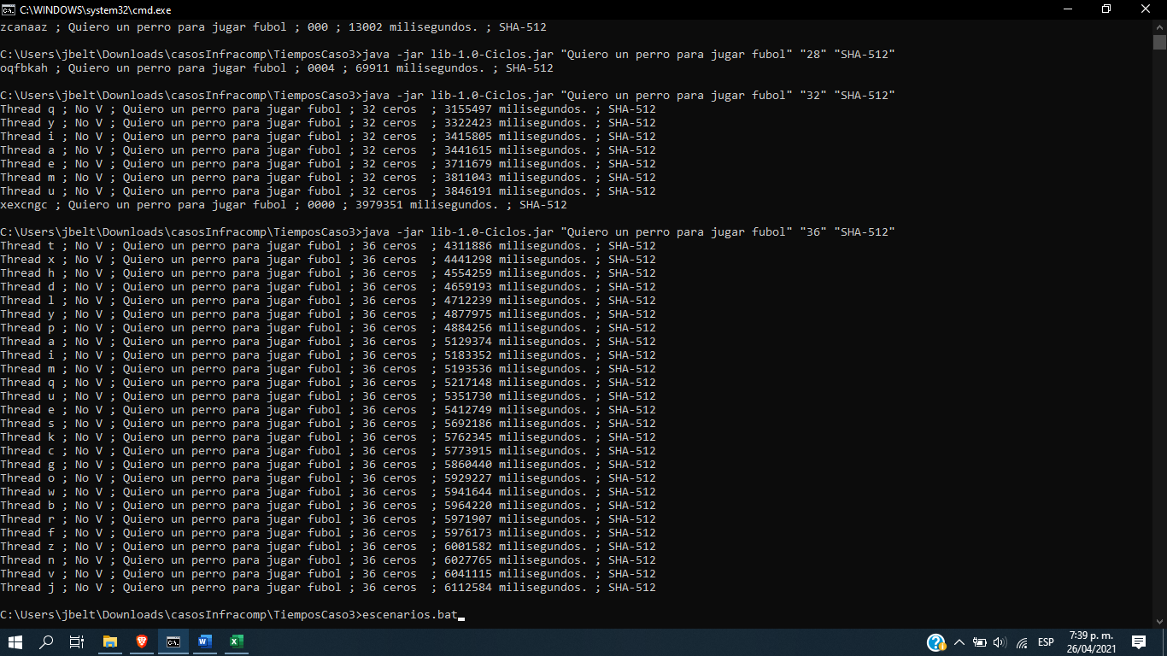

Nube 256
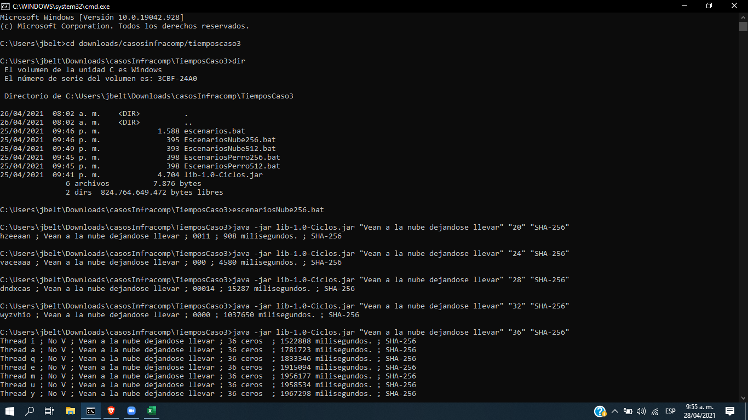

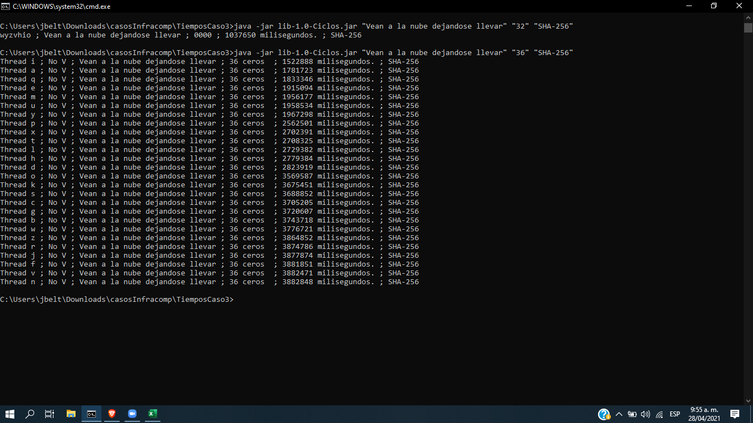

Nube 512
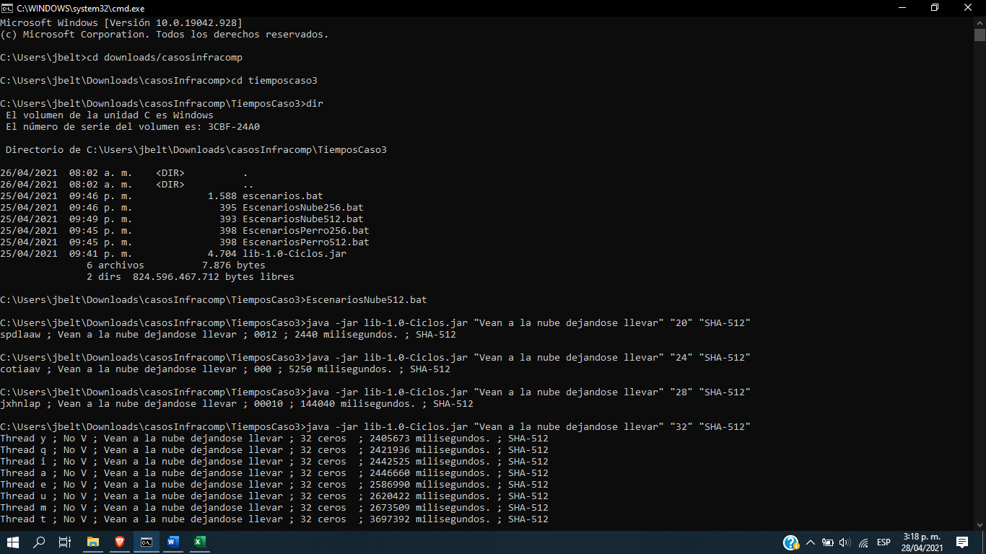

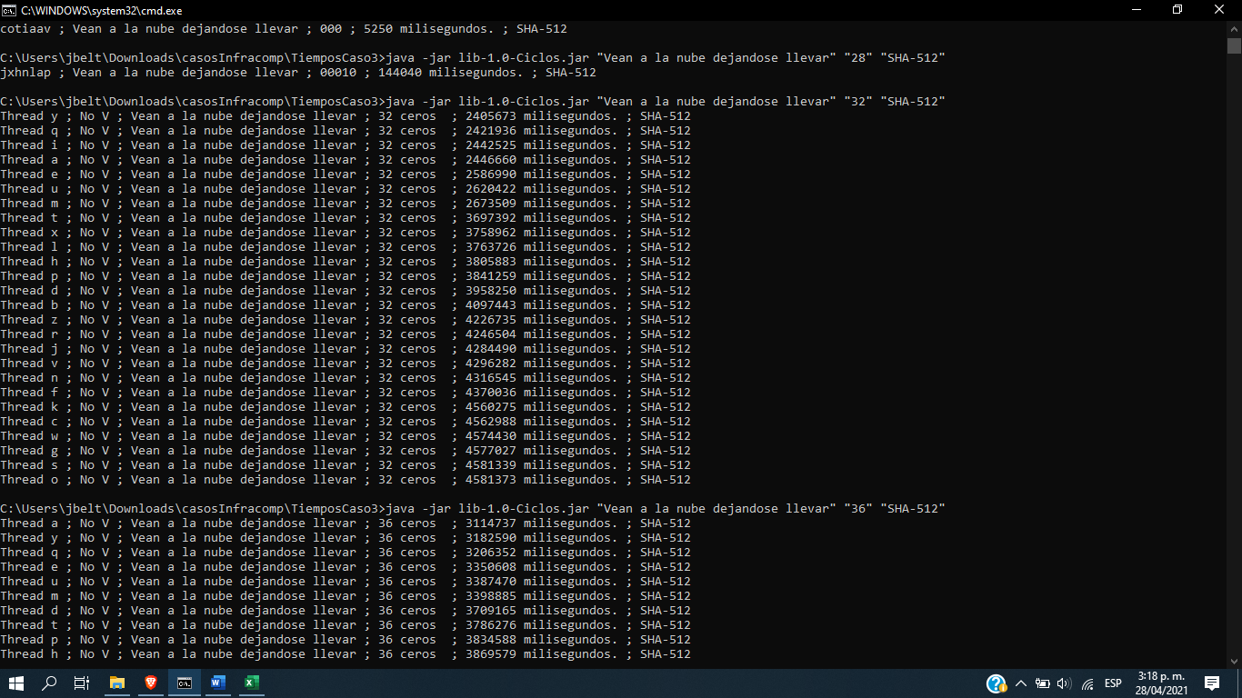

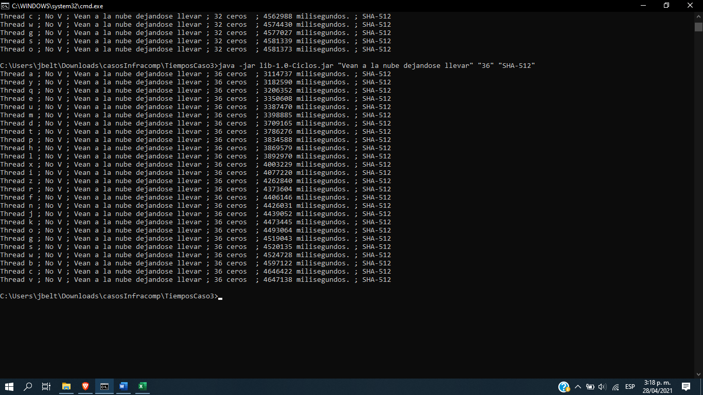

Datos
Tiempos Totales
Tiempos para 20 ceros
 | 20 ceros
Perro JJ 256 | 1.318
Perro JJ 512 | 1.168
Nube JJ 256 | 0.908
Nube JJ 512 | 2.44
Perro Bob 256 | 1.704
Perro Bob 512 | 1.538
Nube Bob 256 | 0.859
Nube Bob 512 | 1.198

Compu Juanjo |  |  |  |  |  |  |  | Compu Bob
Cadena | Algoritmo | # Ceros | Cadena v | Valor Bytes | Tiempo (ms) | Tiempo (s) | Tiempo (min) | Cadena | Algoritmo | # Ceros | Cadena v | Valor Bytes | Tiempo (ms) | Tiempo (s) | Tiempo (min)
Quiero un perro para jugar fubol | SHA-256 | 20 | jdlgaap | 003 | 1318 | 1.318 | 0.02197 | Quiero un perro para jugar fubol | SHA-256 | 20 | viaibad | 0012 | 1704 | 1.704 | 0.02840
Quiero un perro para jugar fubol | SHA-256 | 24 | jqcwbai | 000 | 3978 | 3.978 | 0.06630 | Quiero un perro para jugar fubol | SHA-256 | 24 | ettfeau | 000 | 11946 | 11.946 | 0.19910
Quiero un perro para jugar fubol | SHA-256 | 28 | ettfeau | 00013 | 7668 | 7.668 | 0.12780 | Quiero un perro para jugar fubol | SHA-256 | 28 | ettfeau | 00013 | 19546 | 19.546 | 0.32577
Quiero un perro para jugar fubol | SHA-256 | 32 | objerao | 0000 | 127838 | 127.838 | 2.13063 | Quiero un perro para jugar fubol | SHA-256 | 32 | objerao | 0000 | 93405 | 93.405 | 1.55675
Quiero un perro para jugar fubol | SHA-256 | 36 | No V | No V | 5255171 | 5255.171 | 87.58618 | Quiero un perro para jugar fubol | SHA-256 | 36 | No V | No V | 6131744 | 6131.744 | 102.19573
Quiero un perro para jugar fubol | SHA-512 | 20 | iuqgaaj | 002 | 1168 | 1.168 | 0.01947 | Quiero un perro para jugar fubol | SHA-512 | 20 | exeieai | 004 | 1538 | 1.538 | 0.02563
Quiero un perro para jugar fubol | SHA-512 | 24 | zcanaaz | 000 | 13002 | 13.002 | 0.21670 | Quiero un perro para jugar fubol | SHA-512 | 24 | cbmdfae | 000 | 13691 | 13.691 | 0.22818
Quiero un perro para jugar fubol | SHA-512 | 28 | oqfbkah | 0004 | 69911 | 69.911 | 1.16518 | Quiero un perro para jugar fubol | SHA-512 | 28 | vqycacj | 00015 | 367721 | 367.721 | 6.12868
Quiero un perro para jugar fubol | SHA-512 | 32 | xexcngc | 0000 | 3979351 | 3979.351 | 66.32252 | Quiero un perro para jugar fubol | SHA-512 | 32 | xexcngc | 0000 | 1748071 | 1748.071 | 29.13452
Quiero un perro para jugar fubol | SHA-512 | 36 | No V | No V | 6112584 | 6112.584 | 101.87640 | Quiero un perro para jugar fubol | SHA-512 | 36 | No V | No V | 6065434 | 6065.434 | 101.09057
Tiempos SHA-256
Vean a la nube dejandose llevar | SHA-256 | 20 | hzeeaan | 0011 | 908 | 0.908 | 0.01513 | Vean a la nube dejandose llevar | SHA-256 | 20 | gawaag | 0011 | 859 | 0.859 | 0.01432
Vean a la nube dejandose llevar | SHA-256 | 24 | vaceaaa | 000 | 4580 | 4.58 | 0.07633 | Vean a la nube dejandose llevar | SHA-256 | 24 | kptmcax | 000 | 987 | 0.987 | 0.01645
Tiempos para 24 ceros
 | 24 ceros
Perro JJ 256 | 3.978
Perro JJ 512 | 13.002
Nube JJ 256 | 4.58
Nube JJ 512 | 5.25
Perro Bob 256 | 11.946
Perro Bob 512 | 13.691
Nube Bob 256 | 0.987
Nube Bob 512 | 36.129
Vean a la nube dejandose llevar | SHA-256 | 28 | dndxcas | 00014 | 15287 | 15.287 | 0.25478 | Vean a la nube dejandose llevar | SHA-256 | 28 | dndxcas | 00014 | 10760 | 10.76 | 0.17933
Vean a la nube dejandose llevar | SHA-256 | 32 | wyzvhio | 0000 | 1037650 | 1037.65 | 17.29417 | Vean a la nube dejandose llevar | SHA-256 | 32 | yfsgugy | 0000 | 1019093 | 1019.093 | 16.98488
Vean a la nube dejandose llevar | SHA-256 | 36 | No V | No V | 3882848 | 3882.848 | 64.71413 | Vean a la nube dejandose llevar | SHA-256 | 36 | No V | No V | 5311564 | 5311.564 | 88.52607
Vean a la nube dejandose llevar | SHA-512 | 20 | spdlaaw | 0012 | 2440 | 2.44 | 0.04067 | Vean a la nube dejandose llevar | SHA-512 | 20 | eaonaau | 001 | 1198 | 1.198 | 0.01997
Vean a la nube dejandose llevar | SHA-512 | 24 | cotiaav | 000 | 5250 | 5.25 | 0.08750 | Vean a la nube dejandose llevar | SHA-512 | 24 | cotiaav | 000 | 36129 | 36.129 | 0.60215
Vean a la nube dejandose llevar | SHA-512 | 28 | jxhnlap | 00010 | 144040 | 144.04 | 2.40067 | Vean a la nube dejandose llevar | SHA-512 | 28 | jxhnlap | 00010 | 71749 | 71.749 | 1.19582
Vean a la nube dejandose llevar | SHA-512 | 32 | No V | No V | 4581373 | 4581.373 | 76.35622 | Vean a la nube dejandose llevar | SHA-512 | 32 | No V | No V | 6206004 | 6206.004 | 103.43340
Vean a la nube dejandose llevar | SHA-512 | 36 | No V | No V | 4647138 | 4647.138 | 77.45230 | Vean a la nube dejandose llevar | SHA-512 | 36 | No V | No V | 7023299 | 7023.299 | 117.05498

 |  |  |  |  |  |  |  | Perro JJ 256
 |  |  |  |  |  |  |  | Perro JJ 512
 |  |  |  |  |  |  |  | Nube JJ 256
Tiempos Totales SHA-512
NÚMERO DE CICLOS NECESARIOS POR CASO |  |  |  |  |  |  |  | Nube JJ 512
COMPU JJ |  | COMPU BOB |  |  |  |  |  | Perro Bob 256
Frecuencia de Reloj [GHz] | 1.8 | Frecuencia de Reloj [Hz] | 1.8 |  |  |  |  | Perro Bob 512
Frecuencia de Reloj [Hz] | 1932735283.2 | Frecuencia de Reloj [Hz] | 1932735283.2 |  |  |  |  | Nube Bob 256
Tiempos para 28 ceros
 | 24 ceros
Perro JJ 256 | 7.668
Perro JJ 512 | 69.911
Nube JJ 256 | 15.287
Nube JJ 512 | 144.04
Perro Bob 256 | 19.546
Perro Bob 512 | 367.721
Nube Bob 256 | 10.76
Nube Bob 512 | 71.749
Tiempo de Reloj [s] | 5.1740143034E-10 | Tiempo de Reloj [s] | 5.1740143034E-10 |  |  |  |  | Nube Bob 512
Casos Totales | 8031810176 | Casos Totales | 8031810176
Tiempo Promedio Barrido [s] | 4974.43525 | Tiempo Promedio Barrido [s] | 6133.01025
Tiempo Promedio Por Caso [s] | 6.1934173505E-07 | Tiempo Promedio Por Caso [s] | 7.6359003956E-07
Ciclos de Reloj por Caso [#] | 1197.0236237 | Ciclos de Reloj por Caso [#] | 1475.8174114

Tiempos para 32 ceros
 | 32 ceros
Perro JJ 256 | 2.13063
Perro JJ 512 | 66.32252
Nube JJ 256 | 17.29417
Nube JJ 512 | 76.35622
Perro Bob 256 | 1.55675
Perro Bob 512 | 29.13452
Nube Bob 256 | 16.98488
Nube Bob 512 | 103.43340

Tiempos para 36 ceros
 | 36 ceros
Perro JJ 256 | 87.58618
Perro JJ 512 | 101.87640
Nube JJ 256 | 64.71413
Nube JJ 512 | 77.45230
Perro Bob 256 | 102.19573
Perro Bob 512 | 101.09057
Nube Bob 256 | 88.52607
Nube Bob 512 | 117.05498

